Detalhamento_Avarias
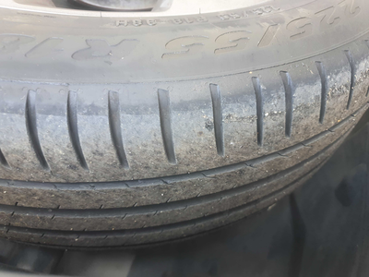
Detalhamento da Cobrança

Cliente | xxxx
Contrato: | xxxx

Placa: | SYH9J51 |  | VALOR TOTAL
Modelo: | COMPASS LONGITUDE 1.3 16V TURBO 270 FLEX 4P C/AR - AUTOMÁTICO BLINDADO |  | R$135.00
Cor: | PRATA BILLET

1 | Troca jogo de calotas | Valor | R$135.00

